使用方法
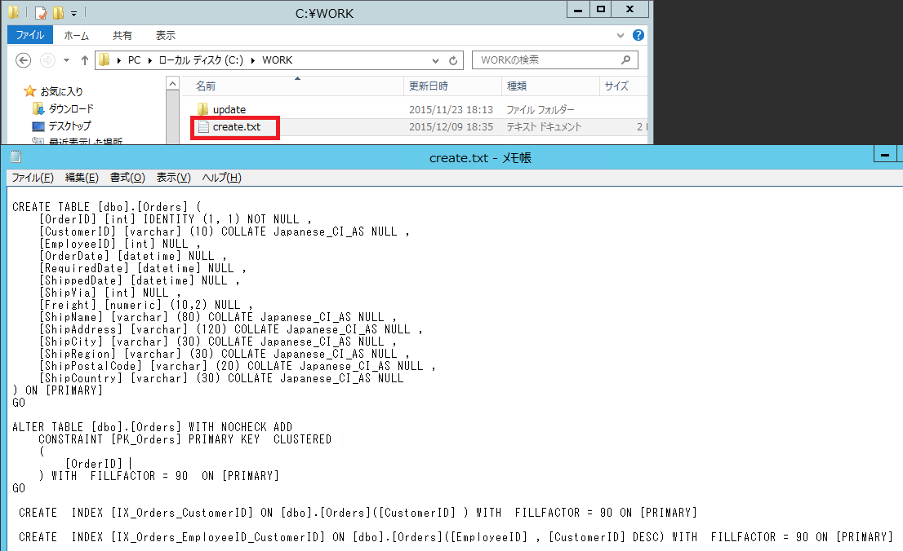
1.C:\workフォルダを作成します。
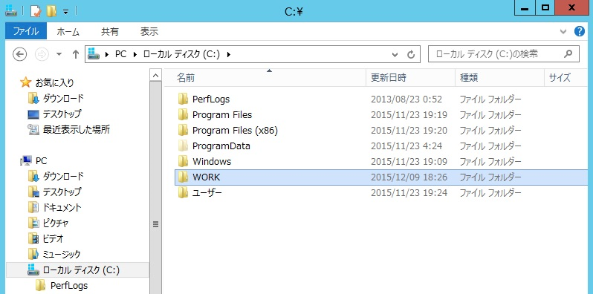

2.テーブル定義書EXCELファイルを開いて、作成したいテーブルのシートを選択します。
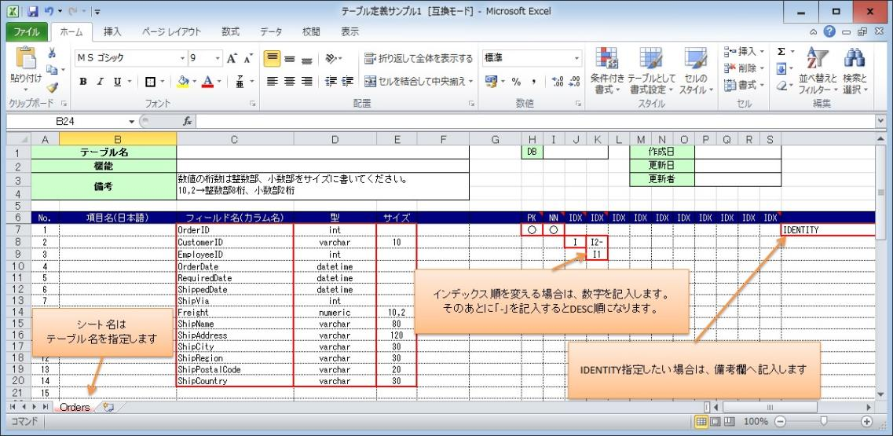

3.テーブル作成マクロ入りEXCELのマクロを実行します。
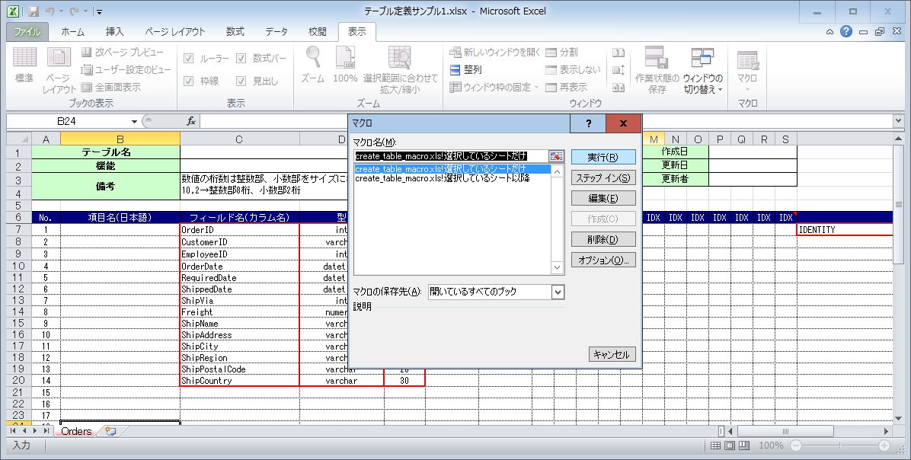

4.マクロファイルが置かれているフォルダにcreate.txtが出来上がります。

